-
KUVÈ Bags 2020

 |  | 35,148
Pictures | Articolo | Qty | Retail | Total Retail
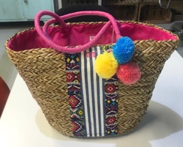 | BM467901 CESTO PAGLIA NATUR-MULTI | 8,649 | 29.90 € | 258,605.10 €
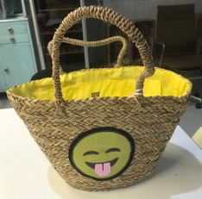 | BM788701 CESTO PAGLIA NATUR-GIALLO | 411 | 29.90 € | 12,288.90 €
 | BM788701 CESTO PAGLIA NATUR-ROSSO | 422 | 29.90 € | 12,617.80 €
 | BM788701 CESTO PAGLIA NATURALE-TURCHESE | 446 | 29.90 € | 13,335.40 €
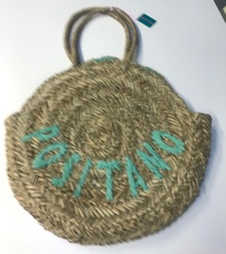 | BM788901 CESTO PAGLIA NATUR-GIALLO | 1,051 | 29.90 € | 31,424.90 €
 | BM788901 CESTO PAGLIA NATUR-ROSSO | 1,120 | 29.90 € | 33,488.00 €
 | BM788901 CESTO PAGLIA NATURALE-TURCHESE | 1,071 | 29.90 € | 32,022.90 €
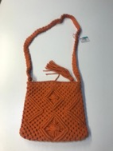 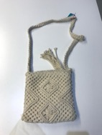 | BT582802 TRACOLLINA TE ARANCIO | 409 | 29.90 € | 12,229.10 €
 | BT582802 TRACOLLINA TE AVORIO | 12 | 29.90 € | 358.80 €
 | BT582802 TRACOLLINA TE LAPIS | 80 | 29.90 € | 2,392.00 €
 | BT582802 TRACOLLINA TE NERO | 47 | 29.90 € | 1,405.30 €
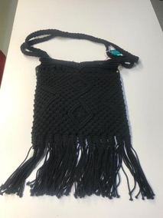 | BT582803 BANDOLIERA TE ARANCIO | 636 | 29.90 € | 19,016.40 €
 | BT582803 BANDOLIERA TE AVORIO | 276 | 29.90 € | 8,252.40 €
 | BT582803 BANDOLIERA TE LAPIS | 377 | 29.90 € | 11,272.30 €
 | BT582803 BANDOLIERA TE NERO | 293 | 29.90 € | 8,760.70 €
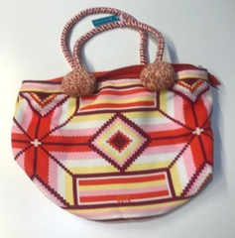 | BT589501 SHOPPING TESS ARANCIO-MULTI | 768 | 29.90 € | 22,963.20 €
 | BT589501 SHOPPING TESS LAPIS MULTI | 530 | 29.90 € | 15,847.00 €
 | BT589501 SHOPPING TESS VERDE-MULTICOLOR | 740 | 29.90 € | 22,126.00 €
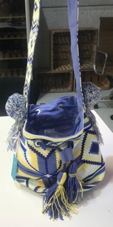 | BT589502 SECCHIELLO TE ARANCIO-MULTI | 1,296 | 29.90 € | 38,750.40 €
 | BT589502 SECCHIELLO TE LAPIS MULTI | 1,075 | 29.90 € | 32,142.50 €
 | BT589502 SECCHIELLO TE VERDE-MULTICOLOR | 1,055 | 29.90 € | 31,544.50 €
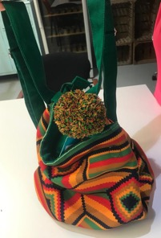 | BT589503 ZAINO TESSUTO ARANCIO-MULTI | 1,515 | 29.90 € | 45,298.50 €
 | BT589503 ZAINO TESSUTO LAPIS MULTI | 1,215 | 29.90 € | 36,328.50 €
 | BT589503 ZAINO TESSUTO VERDE-MULTICOLOR | 1,296 | 29.90 € | 38,750.40 €
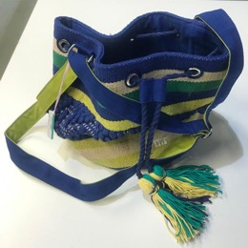 | BT589601 SECCHIELLO TE BLU-ELETTRICO | 1,292 | 29.90 € | 38,630.80 €
 | BT589601 SECCHIELLO TE BLU-MULTICOLOR | 995 | 29.90 € | 29,750.50 €
 | BT589601 SECCHIELLO TE CILIEGIO-MULTI | 1,291 | 29.90 € | 38,600.90 €
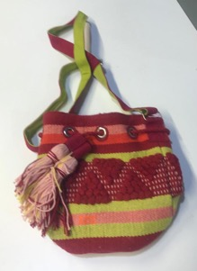 | BT589602 SECCHIELLO TE BLU-ELETTRICO | 1,143 | 29.90 € | 34,175.70 €
 | BT589602 SECCHIELLO TE BLU-MULTICOLOR | 933 | 29.90 € | 27,896.70 €
 | BT589602 SECCHIELLO TE CILIEGIO-MULTI | 1,169 | 29.90 € | 34,953.10 €
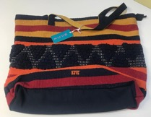 | BT589603 SHOPPING TESS BLU-ELETTRICO | 1,193 | 29.90 € | 35,670.70 €
 | BT589603 SHOPPING TESS BLU-MULTICOLOR | 1,160 | 29.90 € | 34,684.00 €
 | BT589603 SHOPPING TESS CILIEGIO-MULTI | 1,182 | 29.90 € | 35,341.80 €

